Лист1
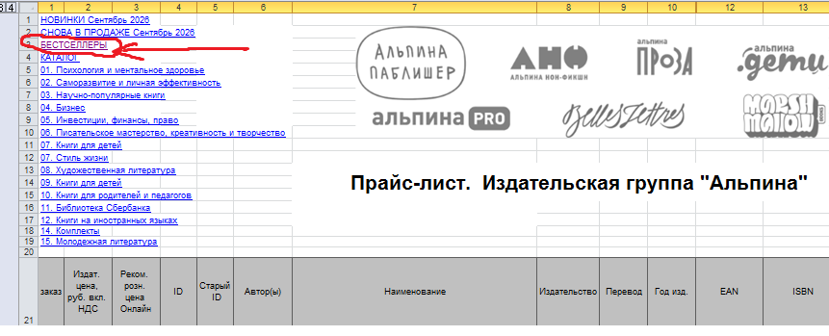
ТОПЫ находятся в прайсе Альпине в разделе -
БЕСТСЕЛЛЕРЫ

